Sheet1
Khi nhỡ dùng git reset --hard xóa mẹ nó mất đi vài commit
thì dùng lệnh git reflog
kết quả hiện ra sẽ như sau

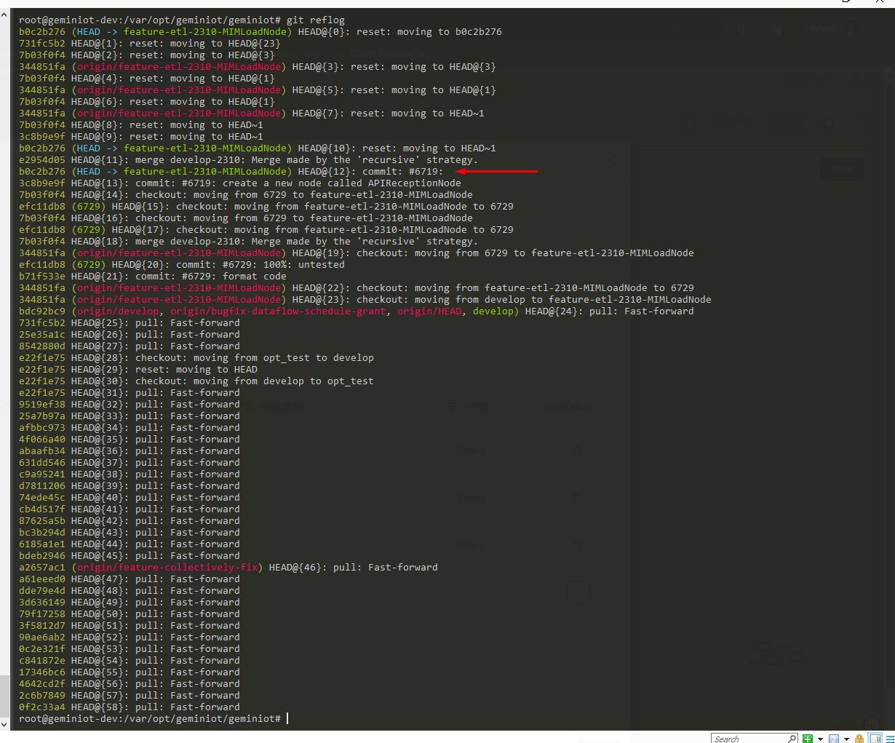

Đây chính là cái commit đã bị xóa mất: b0c2b276

dùng lệnh sau để lấy cái commit đã xóa mất
 | git reset --hard b0c2b276

